상품제안서
고급 미용티슈 150매 (스티커부착) 각티슈 | 상품코드: F25680

 |  |  |  |  |  |  | 02-412-0044 | www.easy1.co.kr
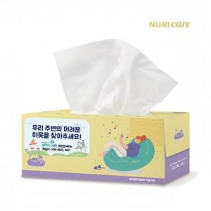

【상세/제작정보】 | 기본수량 미만 인쇄불가 풀칼라인쇄

【인쇄/포장옵션】 | 풀칼라 / 별도문의

【공급단가】 | 수량 | 200~ | 500~ | 1,000~ | 3,000~ | 5,000~
*VAT별도 | 단가 | 1,190원 | 1,170원 | 1,150원 | 1,100원 | 1,050원

【상품 URL】 | https://easy1.co.kr:443/src/goods_detail.php?gdno=25680

